상품제안서
송월타월 헤비무지 수건 보틀세트 | 상품코드: S22846

 |  |  |  |  |  |  | 02-713-8555 | www.synergygift.co.kr
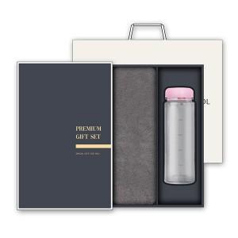

【상세/제작정보】 | <p>※자수 인쇄 별도 문의 바랍니다.</p>

【인쇄/포장옵션】 | [타올] 실크, [타올] 자수, [텀블러] 텀블러1도 / 포장지포장

【공급단가】 | 수량 | 50~ | 100~ | 500~ | 1,000~ | 3,000~
*VAT별도 | 단가 | 9,750원 | 9,220원 | 8,770원 | 8,550원 | 8,400원

【상품 URL】 | https://www.synergygift.co.kr:443/src/goods_detail.php?gdno=22846

